상품제안서
상추씨 각종 씨앗 | 상품코드: S29998

 |  |  |  |  |  |  | 02-713-8555 | www.synergygift.co.kr
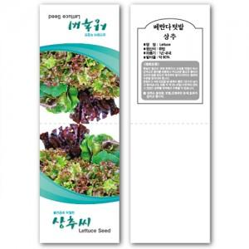

【상세/제작정보】 | <p><span style="font-size: 12pt;">* 전면 컬러 4도 인쇄 + 내지 먹1도 인쇄 포함</span></p><p><span style="font-size: 12pt;">&nbsp;</span></p><p><span style="font-size: 12pt;">* 내지 컬러 인쇄시 40원추가</span>&nbsp;</p><p><span style="font-size: 12pt;">&nbsp;</span></p><p><span style="font-size: 12pt;">*&nbsp;</span><span style="font-size: 16px;">1,000개 단위로 판매</span><span style="font-size: 12pt;">​</span></p>

【인쇄/포장옵션】 | 풀칼라, 내지컬러인쇄 / OPP(비닐)

【공급단가】 | 수량 | 1,000~ | 2,000~ | 3,000~ | 5,000~ | 10,000~
*VAT별도 | 단가 | 180원 | 180원 | 170원 | 160원 | 160원

【상품 URL】 | https://www.synergygift.co.kr:443/src/goods_detail.php?gdno=29998

